상품제안서
네이쳐 스타일리시 골프 파우치 볼백 방수 다기능 대용량 | 상품코드: F26139

 |  |  |  |  |  |  | 02-412-0044 | www.easy1.co.kr
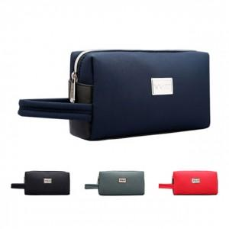

【상세/제작정보】 | <p><span style="font-size: 12pt;"><b>* 배송비- 한박스 100개 / 6000원 별도</b></span></p><p><span style="font-size: 12pt;"><b>-</b></span><span style="background-color: rgb(255, 255, 255); color: rgb(17, 17, 17); font-family: &quot;Malgun Gothic&quot;, &quot;맑은 고딕&quot;, sans-serif; font-size: 14px;">배송중 박스가 파손될 수 있어 OPP포장을 권장 드립니다.</span></p><p><span style="background-color: rgb(255, 255, 255); color: rgb(17, 17, 17); font-family: &quot;Malgun Gothic&quot;, &quot;맑은 고딕&quot;, sans-serif; font-size: 14px;">(배송 중 의류제품의 박스 훼손 시 책임지지 않으며 박스는 추가구매만 가능합니다.)</span><span style="font-size: 12pt;"><b><br></b></span></p>

【인쇄/포장옵션】 | 실크, 풀칼라 / 포장불가능

【공급단가】 | 수량 | 20~ | 50~ | 100~ | 300~ | 500~
*VAT별도 | 단가 | 30,500원 | 30,010원 | 29,280원 | 28,540원 | 28,060원

【상품 URL】 | http://www.easy1.co.kr/src/goods_detail.php?gdno=26139

